MAPA TASAS MUNIS CAE 22
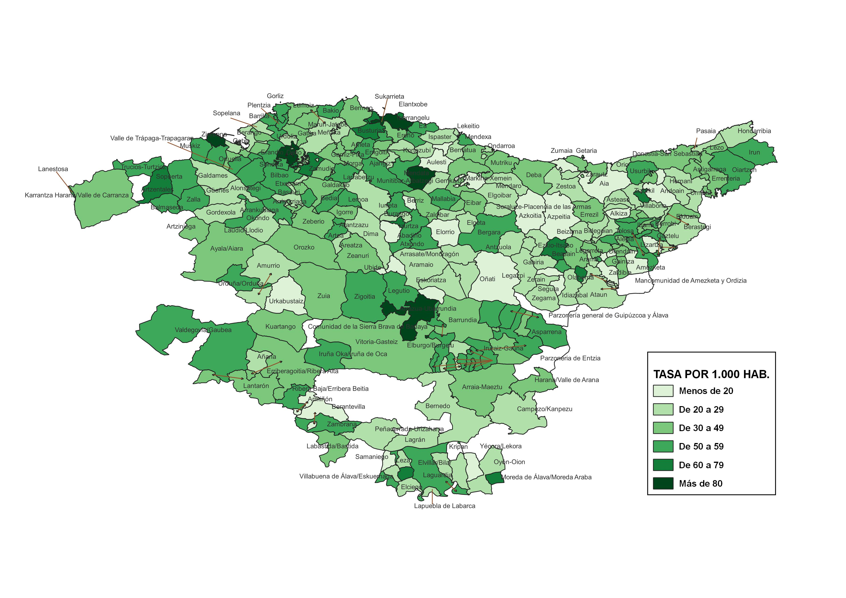
TASA DE INFRACCIONES PENALES CONOCIDAS POR LA ERTZAINTZA POR MUNICIPIO. AÑO 2022

MAPA TASAS MUNIS CAE 23
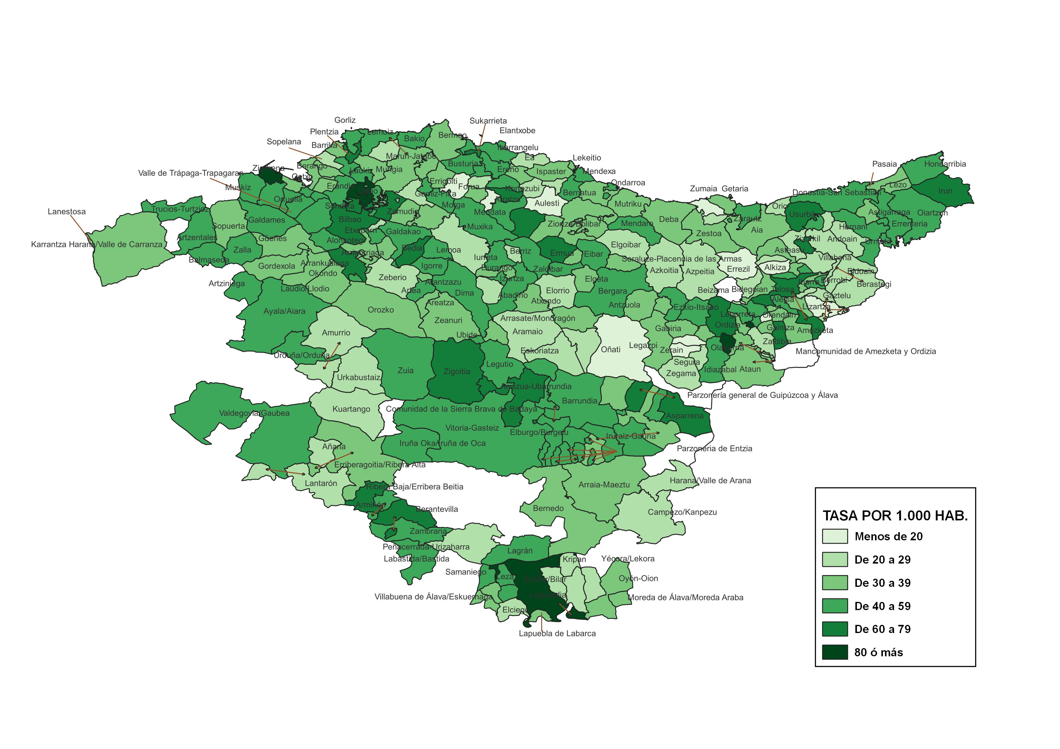
TASA DE INFRACCIONES PENALES CONOCIDAS POR LA ERTZAINTZA POR MUNICIPIO. AÑO 2023

